Лист1
№ | ID баг | Заголовок | Предусловие | Шаги | ОР | ФР | Окружение | Серьезность
1 | BUG-001 | Gmail на iPhone: поиск по имени не находит письмо, которое точно есть во «Отправленные» | На iPhone выполнен вход в Gmail. Во «Отправленные» есть письмо от отправителя | 1. Открыть приложение Gmail на iPhone. 2. Нажать на строку поиска. 3. Ввести имя отправителя, чьё письмо точно есть во «Отправленные». 4. Посмотреть результаты | Поиск выдаёт письмо от этого отправителя | Поиск не возвращает ни одного результата, хотя письмо физически находится во «Отправленные» | Устройство: iPhone 11 Версия: 26.6 Приложение: Gmail Версия: 6.0 | высокая |  | 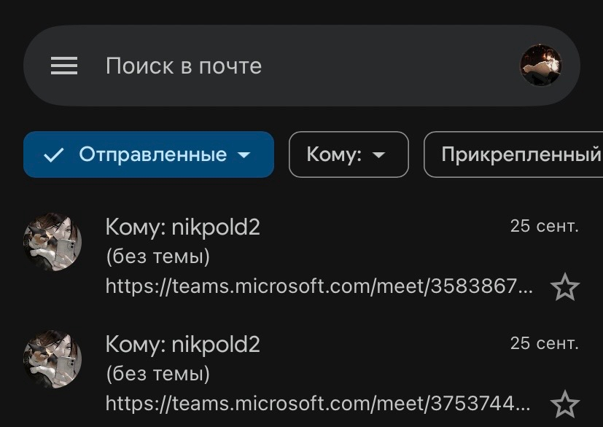
2 | BUG-002 | Автозаполнение Google: после ручного стирания подсказки поиск снова подменяет слово на неправильное | В строке поиска Google включено автозаполнение | 1. Ввести слово в строку поиска Google. 2. Система подменяет его на другое. 3. Стереть подсказку. 4. Ввести своё слово заново | Поиск сохраняет введённое пользователем слово и ищет по нему | Автозаполнение снова подменяет слово на то же неправильное, игнорируя повторный ввод | Устройство: iPhone 11 Версия: 26.6 Приложение: Google Версия: 156.0.8067 | средняя
3 | BUG-003 | AirDrop: устройства рядом, AirDrop и Bluetooth включены, но получатель не отображается | iPhone и MacBook находятся рядом. На обоих включены AirDrop и режим «Все» и Bluetooth. Wi-Fi активен | 1. Включить AirDrop на iPhone и MacBook. 2. Убедиться, что устройства рядом. 3. На iPhone выбрать «Поделиться» потом AirDrop. 4. Проверить список доступных получателей | В списке AirDrop отображается второй пользователь, ему можно передать файл | Второй пользователь не появляется в списке доступных устройств, передача невозможна | Устройство: iPhone 11 Версия: 26.6 Устройство: MacBook 16 Pro Версия: Sequoia 15.6.1 | высокая
4 | BUG-004 | Spotlight на MacBook: приложение не находится по имени сразу, появляется с задержкой около 5 минут | Приложение установлено на MacBook | 1. Нажать Cmd+Space для вызова Spotlight. 2. Ввести название приложения. 3. Посмотреть результаты. 4. Подождать 5 минут и повторить поиск | Spotlight находит приложение сразу после ввода названия | В первый момент приложение не найдено. Через ~5 минут при повторном поиске оно появляется | Устройство: MacBook 16 Pro Версия: Sequoia 15.6.1 | средняя
5 | BUG-005 | Точка доступа на iPhone: при подключении MacBook выходит ошибка «устройство может быть далеко», подключение не происходит | Точка доступа включена на iPhone. MacBook видит сеть iPhone | 1. Включить «Точку доступа» на iPhone. 2. На MacBook выбрать сеть iPhone. 3. Нажать «Подключить». 4. Повторить попытку | MacBook подключается к точке доступа iPhone и получает интернет | Выскакивает ошибка «Попробуйте снова, ваше устройство может быть далеко». После 5 попыток подключения не происходит | Устройство: iPhone 11 Версия: 26.6 Устройство: MacBook 16 Pro Версия: Sequoia 15.6.1 | высокая | 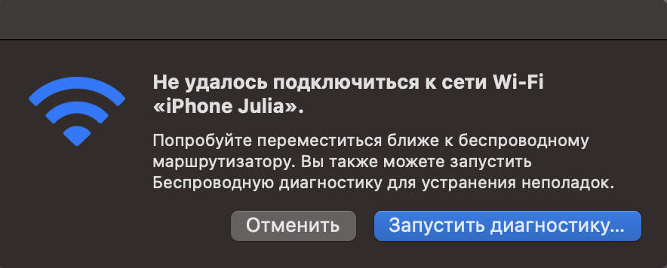
6 | BUG-006 | Выбор текста на iPhone: при попытке сдвинуть курсор выделяется всё слово, затем одна буква | На iPhone открыто поле ввода с текстом | 1. Коснуться текста для установки курсора. 2. Попробовать сдвинуть курсор. 3. Попробовать убрать выделение. 4. Повторить несколько раз | Курсор устанавливается в нужную позицию между символами | Вместо установки курсора выделяется целое слово. При попытке убрать выделение выделяется одна буква. Действие повторяется многократно | Устройство: iPhone 11 Версия: 26.6 | средняя
7 | BUG-007 | macOS: система повторно спрашивает подтверждение доверия к приложению или устройству спустя дни и недели | Ранее пользователь уже подтверждал доверие к приложению или устройству | 1. Запустить приложение, ранее подтверждённое как доверенное. 2. Посмотреть диалог подтверждения. 3. Подтвердить снова. 4. Через день/неделю повторить запуск | После однократного подтверждения система больше не спрашивает доверие | Система снова и снова задаёт один и тот же вопрос «Вы уверены?», «Доверяете ли вы этому устройству?», хотя ничего не менялось | Устройство: MacBook 16 Pro Версия: Sequoia 15.6.1 | средняя | 
8 | BUG-008 | Finder на MacBook: не сохраняет установленные пользователем размеры и положение окон | Finder открыт, пользователь изменил размер и положение окна и нажал «Сохранить» | 1. Открыть Finder. 2. Изменить размер и положение окна. 3. Нажать «Сохранить». 4. Закрыть и снова открыть Finder | Окно Finder открывается в сохранённых ранее размерах и позиции | Окно Finder каждый раз открывается в произвольном размере и положении, настройки не сохраняются | Устройство: MacBook 16 Pro Версия: Sequoia 15.6.1 | низкая
9 | BUG-009 | macOS: при переходе на сайт автоматически переключается язык клавиатуры, хотя пользователь его не менял | В системе установлено минимум два языка ввода. Открыт браузер с сайтом | 1. Установить нужный язык ввода. 2. Начать печатать текст. 3. Перейти на сайт или открыть новую вкладку. 4. Продолжить печатать | Язык ввода остаётся тем, который выбрал пользователь | При переходе на сайт система сама меняет язык ввода на другой. Пользователь переключает обратно, но система снова меняет его без команды | Устройство: MacBook 16 Pro Версия: Sequoia 15.6.1 | средняя
10 | BUG-010 | Синхронизация контактов: контакт, добавленный на iPhone, не появляется на MacBook или появляется через 5 - 10 дней | На iPhone и MacBook выполнен вход в один Apple ID. Включена синхронизация контактов через iCloud | 1. Добавить новый контакт на iPhone. 2. Открыть приложение «Контакты» на MacBook. 3. Проверить наличие нового контакта | Новый контакт появляется на MacBook в течение нескольких секунд после добавления на iPhone | Контакт на MacBook не появляется вообще либо появляется только через 5–10 дней | Устройство: iPhone 11 Версия: 26.6 Устройство: MacBook 16 Pro Версия: Sequoia 15.6.1 | высокая | 

